CollectiveAccess
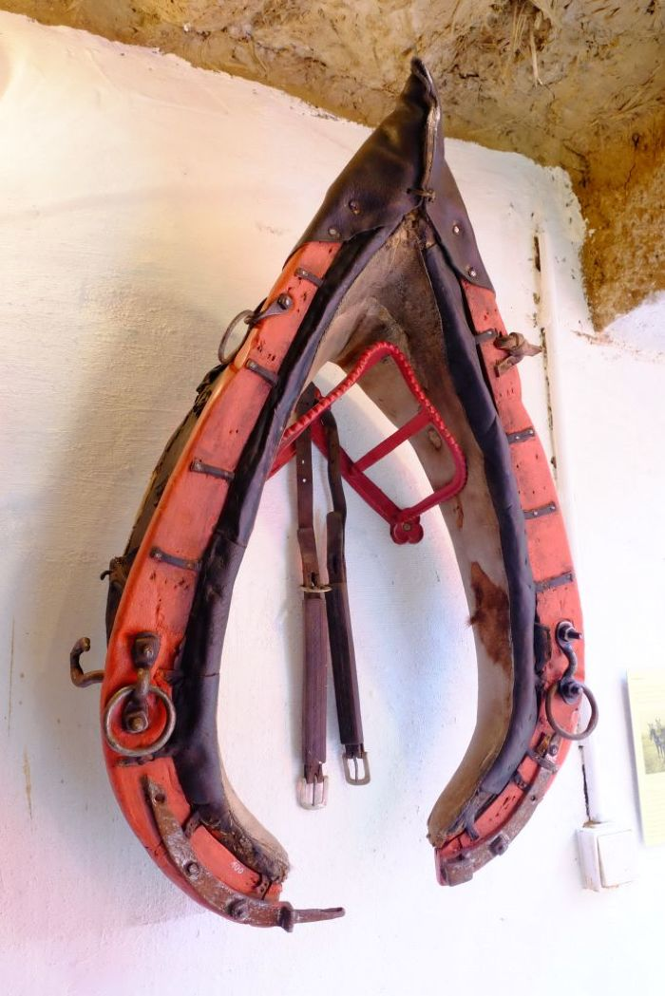
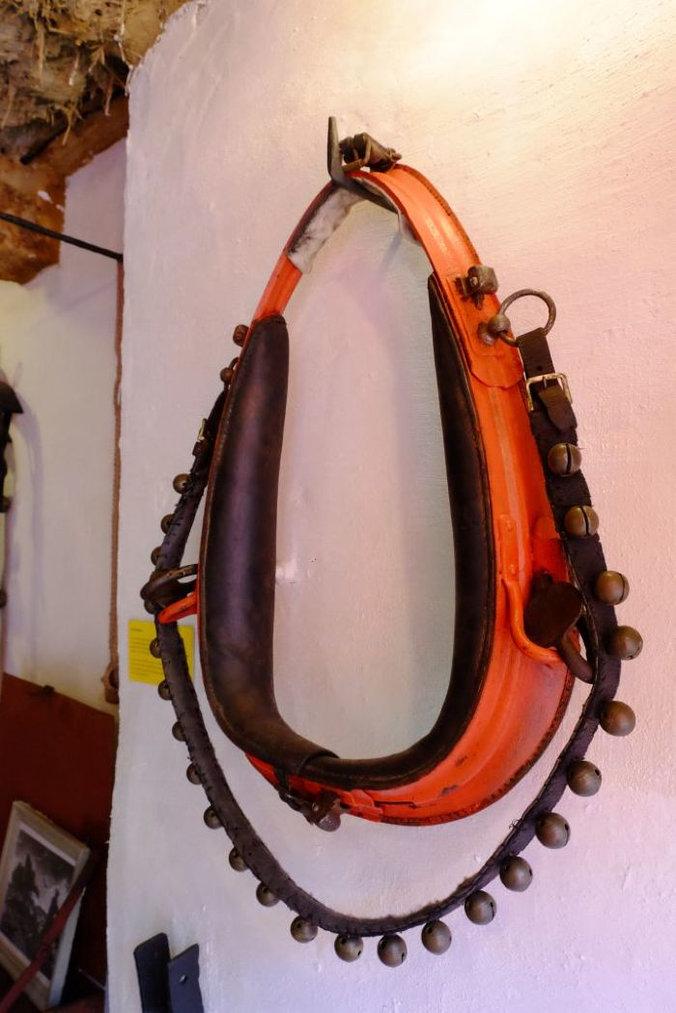
Image | Object | Description | Date
 | Kummet (A1100) | Das Kummet wurde Zugtieren wie Pferden oder Ochsen angelegt, um die Zuglast von Nacken, Hals und Luftröhre abzuleiten und auf die Schultern zu verteilen. Damit stellt es eine Verbesserung im Vergleich zu Joch und Brustgeschirr dar. Ein mit einem Kummet ausgestattetes Tier konnte höhere Lasten ziehen und war dadurch effizienter.
 | Kummet (A1101) | Das Kummet wurde Zugtieren wie Pferden oder Ochsen angelegt, um die Zuglast von Nacken, Hals und Luftröhre abzuleiten und auf die Schultern zu verteilen. Damit stellt es eine Verbesserung im Vergleich zu Joch und Brustgeschirr dar. Ein mit einem Kummet ausgestattetes Tier konnte höhere Lasten ziehen und war dadurch effizienter.
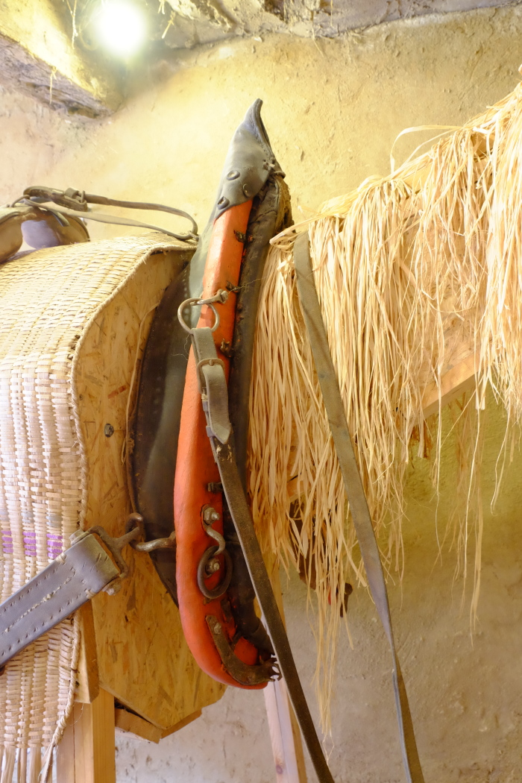
 | Kummet (A1725) | Das Kummet wurde Zugtieren wie Pferden oder Ochsen angelegt, um die Zuglast von Nacken, Hals und Luftröhre abzuleiten und auf die Schultern zu verteilen. Damit stellt es eine Verbesserung im Vergleich zu Joch und Brustgeschirr dar. Ein mit einem Kummet ausgestattetes Tier konnte höhere Lasten ziehen und war dadurch effizienter.
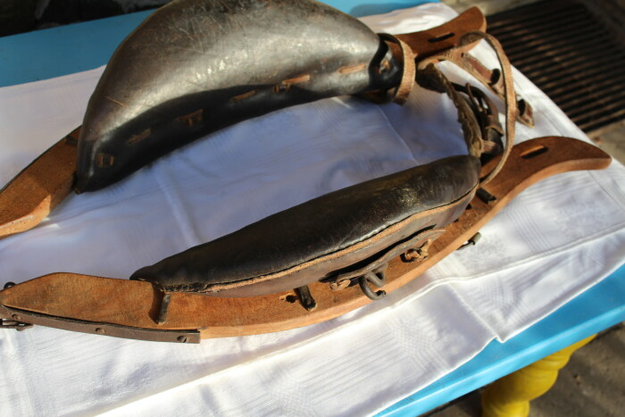 | Kummet für Ochsen (A1857)

